Kh.89-2567
ภาพถ่ายและรูปตัดขวางลำน้ำสถานีสำรวจอุทกวิทยาน้ำแม่จัน (Kh.89)
บ้านหัวสะพาน ต.ป่าซาง อ.แม่จัน จ.เชียงราย ปี 2567
 |  |  |  |  |  |  |  |  |  |  |  | 2566 |  |  | 2567
 |  |  |  |  |  |  |  |  |  |  |  | สำรวจเมื่อ 16 พ.ย.2565 |  |  | สำรวจเมื่อ 22 ม.ค.2567
 |  |  |  |  |  |  |  |  |  |  |  | ระยะ | ระดับ | ผิวน้ำ | ระยะ | ระดับ | ผิวน้ำ
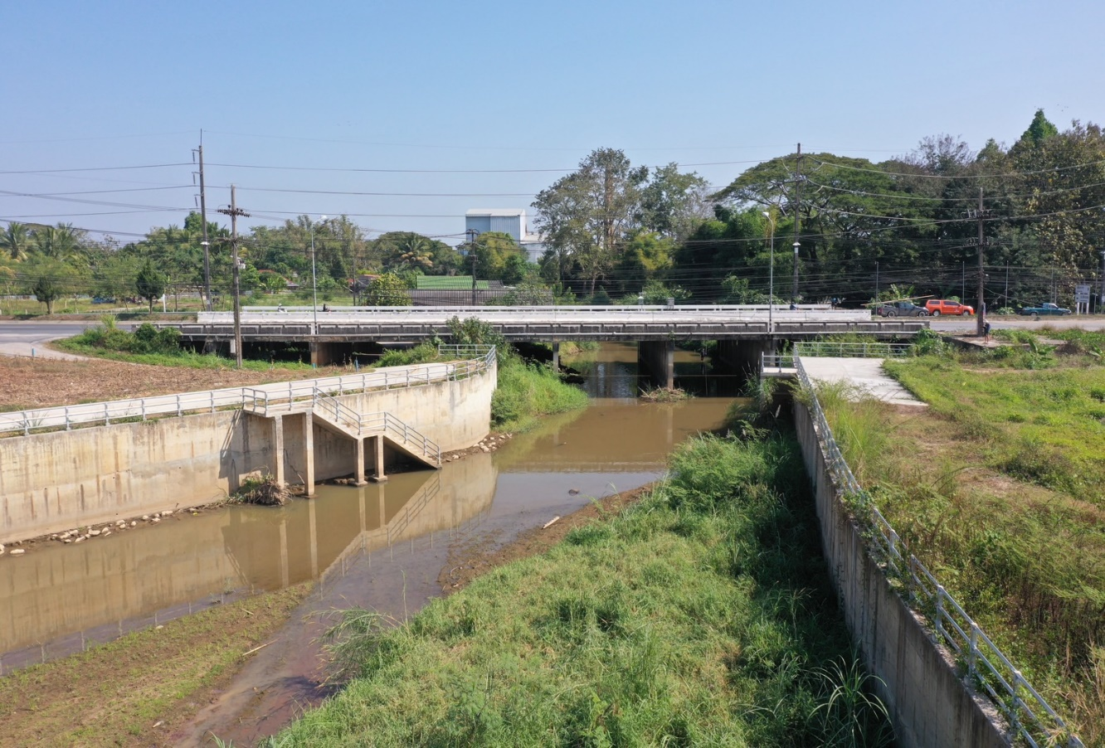
 |  |  |  |  |  |  |  |  |  |  |  | -50 | 411.410 | 407.205 | -50 | 411.462 | 406.785
 |  |  |  |  |  |  |  |  |  |  |  | -40 | 411.439 | 407.205 | -40 | 411.443 | 406.785
 |  |  |  |  |  |  |  |  |  |  |  | -30 | 411.431 | 407.205 | -30 | 411.440 | 406.785
 |  |  |  |  |  |  |  |  |  |  |  | -20 | 411.524 | 407.205 | -20 | 411.532 | 406.785
 |  |  |  |  |  |  |  |  |  |  |  | -10 | 411.587 | 407.205 | -10 | 411.593 | 406.785
 |  |  |  |  |  |  |  |  |  |  |  | 0 | 411.660 | 407.205 | 0 | 411.660 | 406.785
 |  |  |  |  |  |  |  |  |  |  |  | 0 | 410.647 | 407.205 | 0 | 410.650 | 406.785
 |  |  |  |  |  |  |  |  |  |  |  | 2 | 409.649 | 407.205 | 2 | 409.651 | 406.785
 |  |  |  |  |  |  |  |  |  |  |  | 4 | 409.048 | 407.205 | 4 | 409.049 | 406.785
 |  |  |  |  |  |  |  |  |  |  |  | 6 | 408.867 | 407.205 | 6 | 408.871 | 406.785
 |  |  |  |  |  |  |  |  |  |  |  | 8 | 408.649 | 407.205 | 8 | 408.650 | 406.785
 |  |  |  |  |  |  |  |  |  |  |  | 10 | 408.758 | 407.205 | 10 | 408.759 | 406.785
 |  |  |  |  |  |  |  |  |  |  |  | 12 | 408.370 | 407.205 | 12 | 408.365 | 406.785
 |  |  |  |  |  |  |  |  |  |  |  | 14 | 408.757 | 407.205 | 14 | 408.763 | 406.785
รูปตัดขวางลำน้ำน้ำแม่จันที่แนวสำรวจปริมาณน้ำ
 |  |  |  |  |  |  |  |  |  |  |  | 16 | 408.782 | 407.205 | 16 | 408.785 | 406.785
 |  |  |  |  |  |  |  |  |  |  |  | 18 | 408.834 | 407.205 | 18 | 408.856 | 406.785
 |  |  |  |  |  |  |  |  |  |  |  | 20 | 408.819 | 407.205 | 20 | 408.875 | 406.785
 |  |  |  |  |  |  |  |  |  |  |  | 22 | 408.843 | 407.205 | 22 | 409.082 | 406.785
 |  |  |  |  |  |  |  |  |  |  |  | 24 | 408.775 | 407.205 | 24 | 409.065 | 406.785
 |  |  |  |  |  |  |  |  |  |  |  | 26 | 408.879 | 407.205 | 26 | 409.197 | 406.785
 |  |  |  |  |  |  |  |  |  |  |  | 28 | 408.891 | 407.205 | 28 | 408.789 | 406.785
 |  |  |  |  |  |  |  |  |  |  |  | 30 | 408.655 | 407.205 | 30 | 408.805 | 406.785
 |  |  |  |  |  |  |  |  |  |  |  | 32 | 407.881 | 407.205 | 32 | 407.867 | 406.785
 |  |  |  |  |  |  |  |  |  |  |  | 33 | 407.205 | 407.205 | 33 | 406.785 | 406.785
 |  |  |  |  |  |  |  |  |  |  |  | 34 | 406.855 | 407.205 | 34 | 406.735 | 406.785
 |  |  |  |  |  |  |  |  |  |  |  | 36 | 406.805 | 407.205 | 36 | 406.735 | 406.785
 |  |  |  |  |  |  |  |  |  |  |  | 38 | 406.775 | 407.205 | 38 | 406.725 | 406.785
 |  |  |  |  |  |  |  |  |  |  |  | 40 | 406.725 | 407.205 | 40 | 406.585 | 406.785
 |  |  |  |  |  |  |  |  |  |  |  | 42 | 406.345 | 407.205 | 42 | 406.385 | 406.785
 |  |  |  |  |  |  |  |  |  |  |  | 44 | 406.085 | 407.205 | 44 | 406.375 | 406.785
 |  |  |  |  |  |  |  |  |  |  |  | 46 | 406.365 | 407.205 | 46 | 406.435 | 406.785
 |  |  |  |  |  |  |  |  |  |  |  | 48 | 406.455 | 407.205 | 48 | 406.485 | 406.785
ระยะ | -50 | -40 | -30 | -20 | -10 | 0 | 0 | 2 | 4 | 6 | 8 | 50 | 407.307 | 407.205 | 50 | 407.482 | 406.785
ระดับ | 411.462 | 411.443 | 411.440 | 411.532 | 411.593 | 411.660 | 410.650 | 409.651 | 409.049 | 408.871 | 408.650 | 52 | 408.344 | 407.205 | 52 | 408.408 | 406.785
ระยะ | 10 | 12 | 14 | 16 | 18 | 20 | 22 | 24 | 26 | 28 | 30 | 54 | 408.333 | 407.205 | 54 | 408.477 | 406.785
ระดับ | 408.759 | 408.365 | 408.763 | 408.785 | 408.856 | 408.875 | 409.082 | 410.065 | 409.197 | 408.789 | 408.805 | 56 | 408.022 | 407.205 | 56 | 408.225 | 406.785
ระยะ | 32 | 33 | 34 | 36 | 38 | 40 | 42 | 44 | 46 | 48 | 50 | 58 | 408.551 | 407.205 | 58 | 408.682 | 406.785
ระดับ | 407.867 | 406.785 | 406.735 | 406.735 | 406.725 | 406.585 | 406.385 | 406.375 | 406.435 | 406.485 | 407.482 | 60 | 409.642 | 407.205 | 60 | 409.685 | 406.785
ระยะ | 52 | 54 | 56 | 58 | 60 | 62 | 62 | 70 | 80 | 90 | 100 | 62 | 410.521 | 407.205 | 62 | 410.526 | 406.785
ระดับ | 408.408 | 408.477 | 408.225 | 408.682 | 409.685 | 410.526 | 411.700 | 411.591 | 411.480 | 411.389 | 411.352 | 62 | 411.700 | 407.205 | 62 | 411.700 | 406.785
ระยะ | 110 |  |  |  |  |  |  |  |  |  |  | 70 | 411.585 | 407.205 | 70 | 411.591 | 406.785
ระดับ | 411.336 |  |  |  |  |  |  |  |  |  |  | 80 | 411.474 | 407.205 | 80 | 411.480 | 406.785
ระยะ |  |  |  |  |  |  |  |  |  |  |  | 90 | 411.381 | 407.205 | 90 | 411.389 | 406.785
ระดับ |  |  |  |  |  |  |  |  |  |  |  | 100 | 411.349 | 407.205 | 100 | 411.352 | 406.785
 |  |  |  |  |  |  |  |  |  |  |  | 110 | 411.320 | 407.205 | 110 | 411.336 | 406.785
 | BM. | 408.840 | ม.(ร.ท.ก.) |  | ตลิ่งฝั่งซ้าย | 411.660 | ม.(ร.ท.ก.) |  | ตลิ่งฝั่งขวา | 411.700 | ม.(ร.ท.ก.)
 | ท้องน้ำ | 406.375 | ม.(ร.ท.ก.) |  | ศูนย์เสา | 406.385 | ม.(ร.ท.ก.) |  | สำรวจเมื่อ 22 ม.ค.2567

 |  |  |  |  |  |  |  |  | ผู้สำรวจ นายสุภเดช เตชะสา

 |  |  |  | ตรวจสอบหมุดหลักฐานแล้ว

 |  |  |  |  | เปลี่ยนรูปแล้ว

